MẶT TRƯỚC
 |  | CÔNG TY TNHH MTV SẢN XUẤT Ô TÔ THACO MAZDA THACO MAZDA AUTOMOBILE MANUFACTURING ONE MEMBER LIMITED LIABILITY COMPANY |  |  |  |  |  |  | TMAC.OP4-03/F01/Rev2

PHIẾU KIỂM TRA CHẤT LƯỢNG SƠN |  |  |  |  |  |  |  |  | Model: J72A

NHÃN HIỆU/MARK: MAZDA |  |  |  |  |  |  |  | LOẠI DẪN ĐỘNG: 20G AT 2WD KW | Tần suất : 100%

SỐ KHUNG/VIN#: RN2KW5726LM030496 |  |  |  |  |  | MÀU SƠN: 41W |  | NGÀY KIỂM TRA: 24-05-2020

Ghi chú: Đánh giá đạt: P, đánh giá không đạt: x |  |  |  |  |  |  | Hình ảnh minh họa vị trí lỗi (nếu có)
I. Kiểm tra đường keo sealer |  |  |  | Đánh giá | Nhân viên kiểm tra
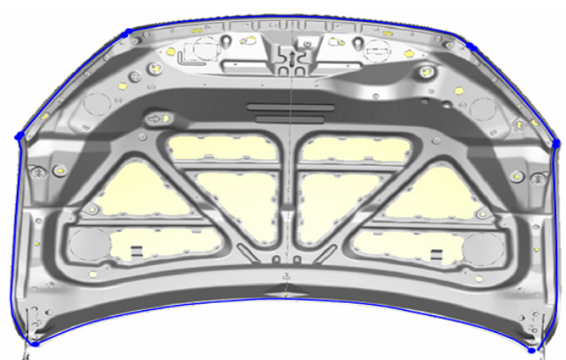
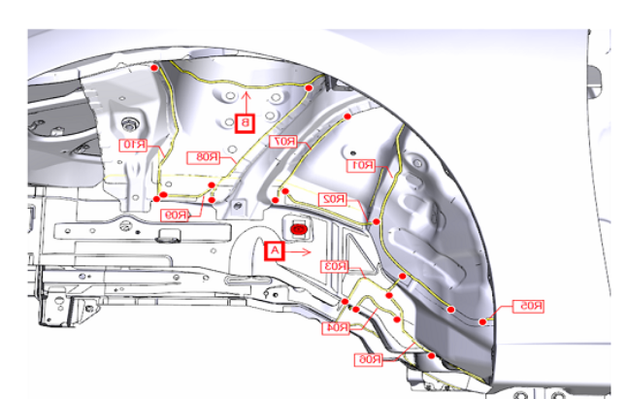


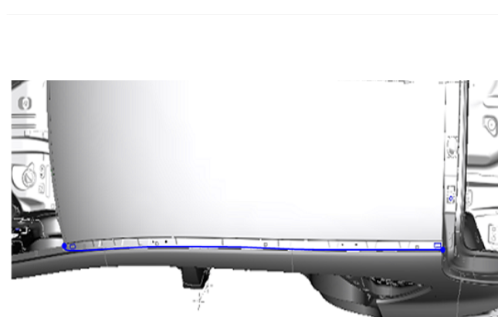
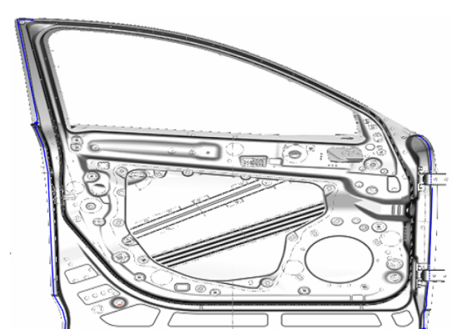
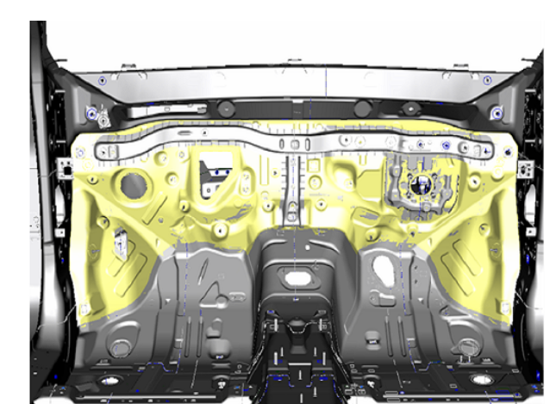
I.1. Kiểm tra khu vực RH, capo
1 | Khu vực bên trong ca bô
2 | Khu vực khoang động cơ
3 | Khu vực hốc bánh trước RH
4 | Đường keo chống ồn lườn hông RH
5 | Đường keo mui RH
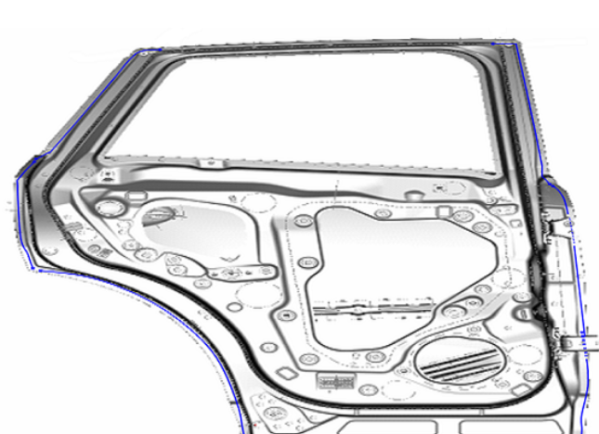
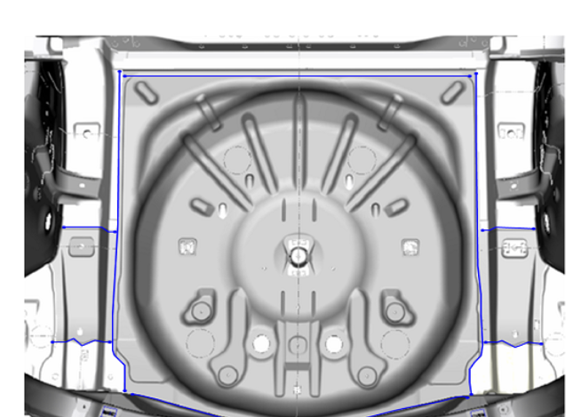
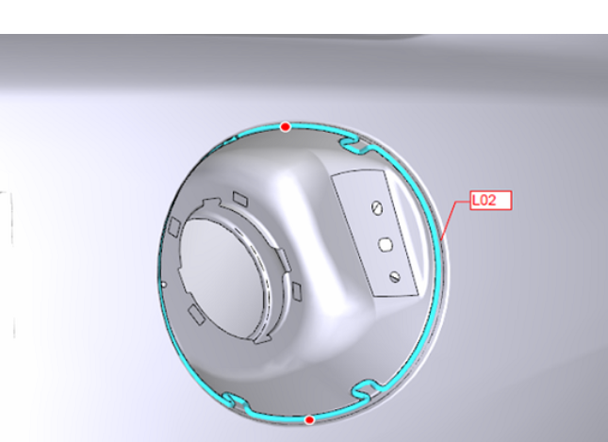
6 | Đường keo, nút nhận cửa trước RH
7 | Đường keo, nút nhận cửa sau RH
8 | Đường keo, nút nhận hốc bánh sau RH
9 | Đường keo hộp đèn phía sau RH
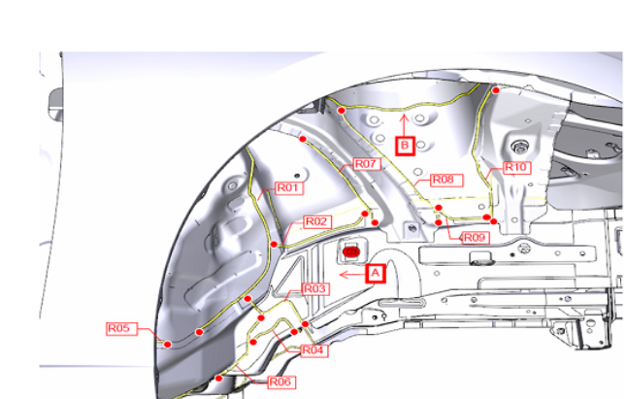
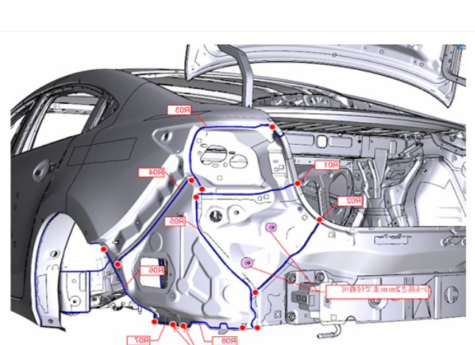
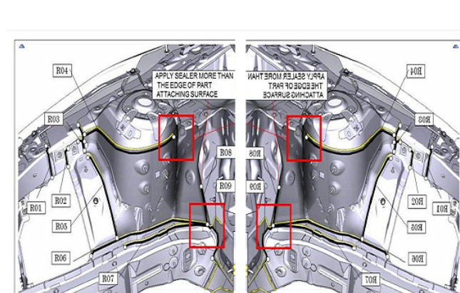
10
I.2. Kiểm tra khu vực LH, cốp
1 | Khu vực hốc bánh trước LH
2 | Đường keo chống ồn lườn hông LH
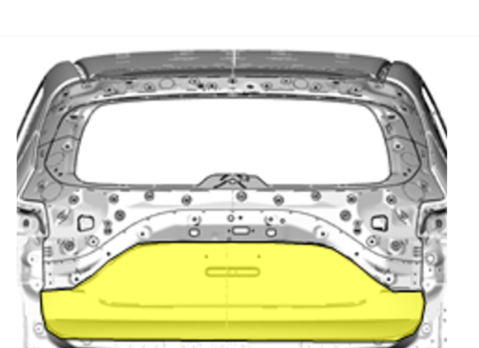
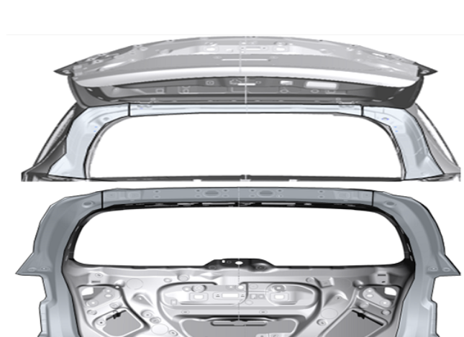
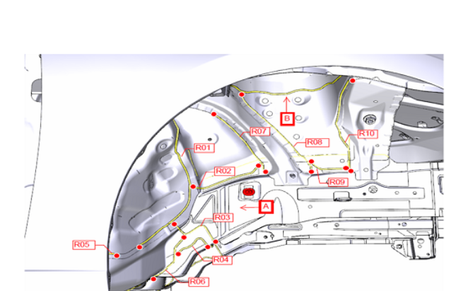
3 | Đường keo mui LH
4 | Đường keo, nút nhận cửa trước LH
5 | Đường keo lót sàn trước
6 | Đường keo, nút nhận cửa sau LH

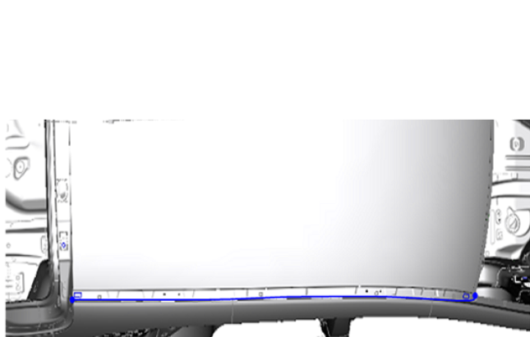
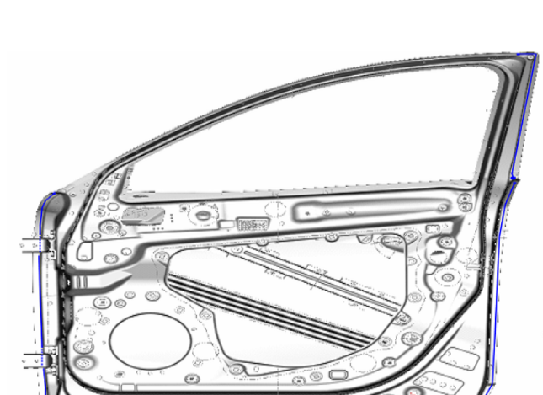
7 | Đường keo lót sàn sau
8 | Đường keo hốc nắp nhiên liệu
9 | Đường keo, nút nhận hốc bánh sau LH
10 | Đường keo hộp đèn phía sau LH
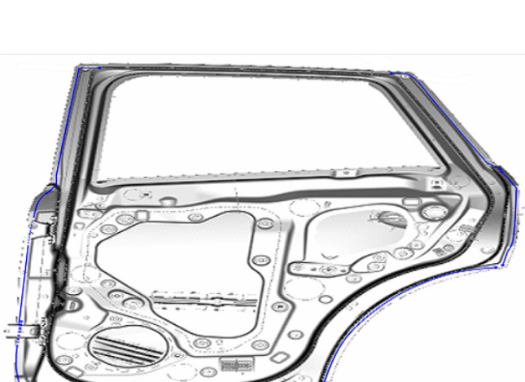
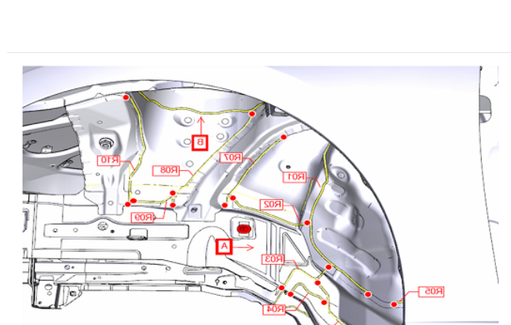
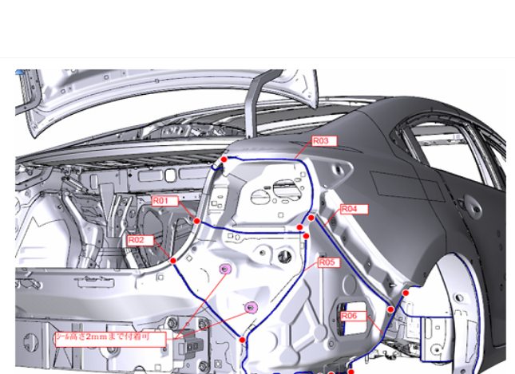
11 | Đường keo, bách kẹp bên ngoài cốp sau
12 | Đường keo bên trong cốp, mương cốp
Xác nhận đã SCL đạt |  |  | QC xác nhận SCL đạt

 |  |  | Nguyễn Thị Thuận

Ghi chú: 1.Thiếu/ hở keo/ Lack sealer 2.Thừa keo/ Redundancy sealer 3.Không gạt keo/ Not brushed sealer 4.Keo dính lỗ lắp ráp/ Stick sealer 5.Phồng keo/ Sealer blistering 6.Nứt keo/ Sealer chipping 7.Hư hỏng keo/ Sealer damaged 8.Thiếu vật tư/ Mising the part 9.Lỗi khác/ Other

